Лист1
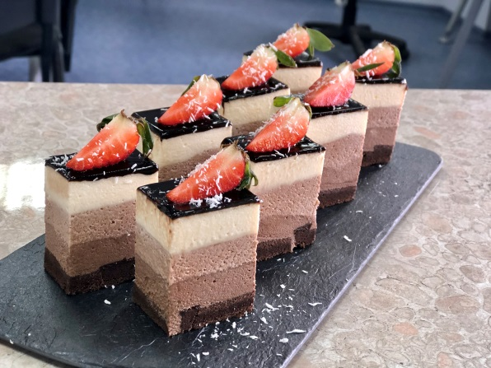

Торт "Три Шоколада №2"

Сводная рецептура
Наименование продукта | Вес, кг | На подложку положить бисквит, железное кольцо и ацетатную ленту, убрать в морозилку и подготовить Мусс темный шоколад. Вылить весь мусс на бисквит и осторожно убрать в морозилку. Приготовить мусс Молочный шоколад и вылить его на стабилизировавшийся мусс темный шоколад, так, чтобы слои не смешались и убрать в морозилку. Сделать мусс белый шоколад , вылить на застывший мусс молочный шоколад и убрать в морозилку на 12 часов. После залить полуфабрикат подогретым Покрытием "Шокодель" и задекорировать.
Бисквитный п/ф шоколадный | 0.300
Мусс Белый шоколад | 0.251
Мусс Молочный шоколад | 0.250
Мусс Темный шоколад | 0.249
Крем-покрытие "Шокодель" шоколадное | 0.150
Итого | 1.200
Себестоимость 100гр

1. Бисквитный п/ф шоколадный
Наименование продукта | Вес, кг | Cмешать смесь «Бисквит Фа Шифон» с какао порошком и ПРОСЕЯТЬ эту полученную сухую смесь!!! Затем добавить сахар. Взбить венчиком все ингредиенты(кроме масла растительного): сначала 1 минуту медленно, чтобы равномерно перемешать массу, затем (7-8 минут) - на быстрой скорости.Снова перевести режим взбивания на медленную скорость и постепенно влить растительное масло. Перемешать тесто с маслом на медленной скорости в течение 2-3 минут до получения однородного гладкого теста. Выпекать пласт 8-10 минут при температуре 190 C° минимальной конвекции.
Смесь сухая «Бисквит Фа Шифон» | 0.100
Алкализованное Какао-порошок Extra 750 | 0.018
Яйцо куриное | 0.160
Масло растительное | 0.065
Вода питьевая | 0.025
Сахар-песок | 0.067
Итого | 0.435
Выпеченный п/ф | 0.430

2. Мусс Темный шоколадный
Наименование продукта | Вес, кг | Яйцо с сахаром соединить и перемешать. Молоко довести до кипения и тонкой струйкой влить в яйца с сахаром, перемешать. Вылить полученную смесь обратно в сатейник у уварить до кипения (постоянно помешивая). В горячую смесь добавить замоченный желатин, перемешать. Полученную смесь вылить в глазурь и перемешать до полного расплавления глазури. Смешать полученную смесь со взбитыми сливками.
Глазурь кондитерская Темная №77 "Шокомилк" | 0.050
Молоко ультропастеризованное 3,5% | 0.040
Яйцо куриное | 0.030
Сахар-песок | 0.025
Желатин листовой | 0.004
Крем "Фантазия" для взбивания на растительных жирах 27% | 0.100
Итого | 0.249

3. Мусс Молочный шоколад
Наименование продукта |  | Яйцо с сахаром соединить и перемешать. Молоко довести до кипения и тонкой струйкой влить в яйца с сахаром, перемешать. Вылить полученную смесь обратно в сатейник у уварить до кипения (постоянно помешивая). В горячую смесь добавить замоченный желатин, перемешать. Полученную смесь вылить в глазурь и перемешать до полного расплавления глазури. Смешать полученную смесь со взбитыми сливками.
Глазурь кондитерская Молочная№45 "Шокомилк" | 0.050
Молоко ультропастеризованное 3,5% | 0.040
Яйцо куриное | 0.030
Сахар-песок | 0.025
Желатин листовой | 0.005
Крем "Фантазия" для взбивания на растительных жирах 27% | 0.100
Итого | 0.250

4. Мусс Белый шоколад
Наименование продукта | Вес, кг | Яйцо с сахаром соединить и перемешать. Молоко довести до кипения и тонкой струйкой влить в яйца с сахаром, перемешать. Вылить полученную смесь обратно в сатейник у уварить до кипения (постоянно помешивая). В горячую смесь добавить замоченный желатин, перемешать. Полученную смесь вылить в глазурь и перемешать до полного расплавления глазури. Смешать полученную смесь со взбитыми сливками.
Глазурь кондитерская Белая№33 "Шокомилк" | 0.050
Молоко ультропастеризованное 3,5% | 0.040
Яйцо куриное | 0.030
Сахар-песок | 0.025
Желатин листовой | 0.006
Крем "Фантазия" для взбивания на растительных жирах 27% | 0.100
Итого | 0.251

